Popup
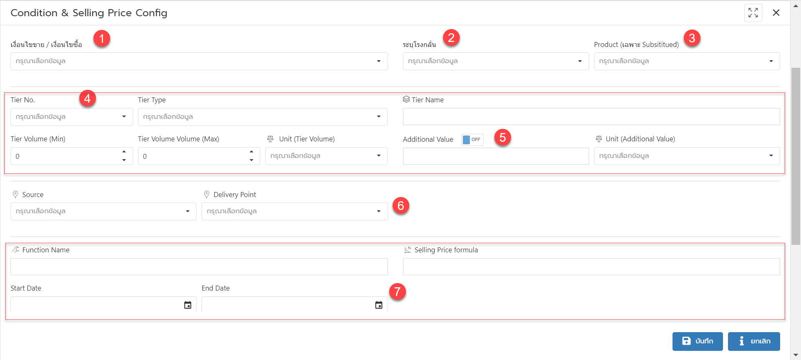

No | Column /Action Group | Detail
1 | เงื่อนไขขาย / เงื่อนไขซื้อ
2 | ระบุโรงกลั่น | จะแสดง drop down เมื่อเลือก เงื่อนไขขาย เป็น ซื้อผลิตภัณฑ์จากโรงกลั่น
3 | Product (เฉพาะ Subsititued) | จะแสดง drop down เมื่อเลือก เงื่อนไขขาย เป็น Subsititued
4 | รายละเอียดเกี่ยวกับ Tier | จะแสดง ส่วนนี้ เมื่อเลือก เงื่อนไขขาย เป็น Tier
5 | Additional Value | Off = Disable Textbox ไว้ ไม่สามารถคีย์ได้
 |  | On = สามารถคีย์ได้
6 | กำหนด Source & Delivery Point
7 | ส่วนที่เกี่ยวกับ สูตรราคาขาย | ยังขาด Design ในกรณีส่วนของการกำหนดสูตร ที่จะสามารถเปลี่ยนแปลงสูตร Action ระหว่างสัญญาได้ UI ของระบบจะทำยังไงดีคะ
 |  | 1. User ต้องกด add row ใหม่ โดยสามารถ copy สูตรเดิมมาได้
 |  | 2. ทำ popup ให้แสดงประวัติราคาได้
 |  | 3. อื่นๆ มีอีกไหมคะ

